System Checklist
 | Criteria 基準 | System システム | Element エレメント |  | Question 質問 | Interview/Check インタビュー/確認 | Judgement Criteria 判断基準 | Judgement 判断 | Reason 判断理由 | Remark | F-up result (Jun) by APICTC
 |  | Management of Change 変更管理 | Change & Emergency planning 変更管理 & 緊急事態準備 | 74 |  | Safety Manager 安全担当課長 | Documentation from a sample of 3 changes support safety review and approval of changes. ３つの変更事例で、安全に関する審議と承認が確認できる。 |  |  | Same issue from QM audit | Done (refer item no. 8 of priority item F-up sheet)
 |  | LOTO Standard LOTO標準 | Integration 関連付け | 76 | Is LOTO being performed correctly on site? LOTOは現場において正しく実施されていますか？ | Tour 現場巡回 | LOTO was correctly followed by all teammates and maintenance staffs observed performing maintenance/operation tasks that required LOTO. In case that LOTO operation cannot be observed on site, confirm site tour records, etc. LOTOが必要な作業・保全において、確認した全ての技能員・保全員が正しくLOTOを実施している。 該当作業確認できない場合は、巡回記録等により確認する。 |  | 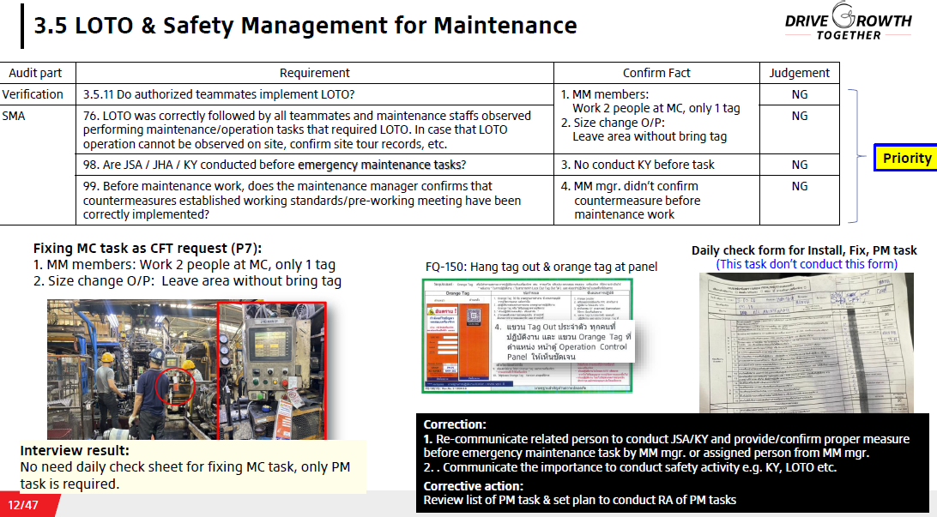 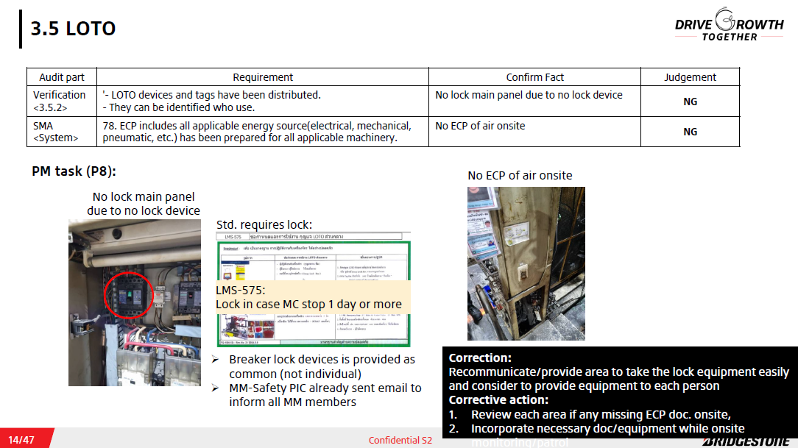 | Same issue from safety verification
 |  | Mobile Equipment 動力車 | Integration 関連付け | 83 | Do all teammates that use mobile equipment follow the rules and procedures for mobile equipment? 動力車を使用している全作業者は、動力車に関するルール・手順を順守しているか？ | Teammate 技能員 | A minimum of three operators teammates show good application of mobile equipment safety rules. In case that forklift operation cannot be observed on site, confirm site tour records, etc. 少なくとも3人の技能員は、動力車の安全ルールを順守している。該当作業確認できない場合は、巡回記録等により確認 |  | 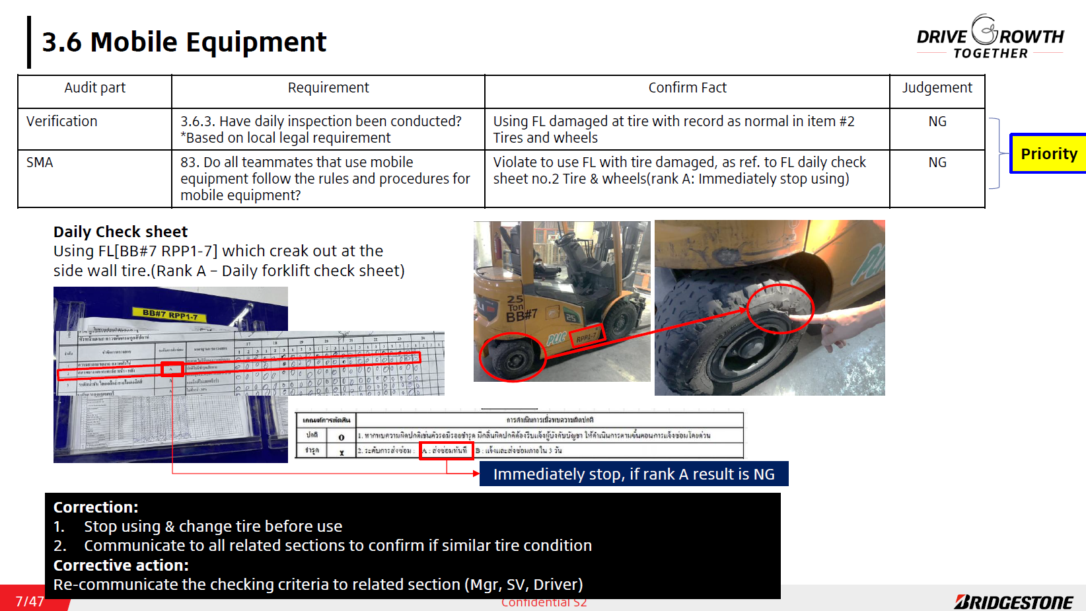 | Same issue from safety verification | Done (refer item no. 1 of priority item F-up sheet)
 | All unnecessary objects are being removed from the workspace and necessary items have a fixed and clearly marked position which is respected by the teammates. 全ての不要物は、職場から排除されている。また、必要なモノは、従業員によって明示された所定の場所に置かれている。 | 3S | Integration 関連付け | 84 | Are all unnecessary objects being removed from the work area? 全ての不要物は、作業場から排除されているか？ | Teammate 技能員 | The 3S Visual Standard was prepared and all inspected work areas were cleaned (no debris on floor, no spillages) as defined in the 3S visual standard, and there were no unnecessary objects (or plan to remove) that were not currently in use in the work area. 3Sビジュアル標準が作成され、標準で規定されたように、確認した全ての作業場で清掃され（床に破片や屑がない）、現在使用されていない不要物がない（または廃棄予定日が定められている）。 |  | 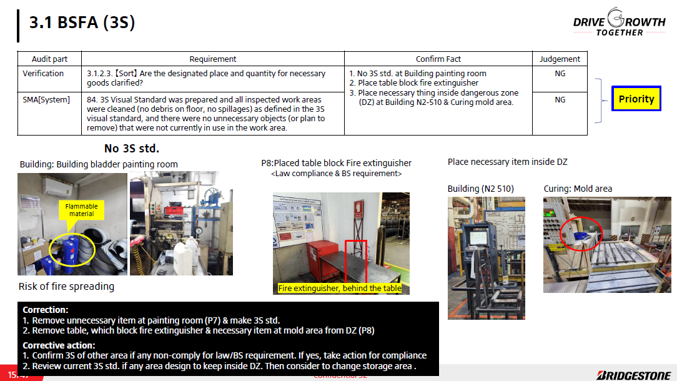 | Same issue from safety verification | Done (refer item no. 4 of priority item F-up sheet)
 |  | 3S | Integration 関連付け | 85 | Are necessary equipment/tools being put in clearly marked and fixed positions? 必要なものは、明示された決められた場所に置かれているか？ | Teammate 技能員 | All necessary items are stored in their clearly marked space/position. 必要な全てのものは、明確に表示された場所/位置に置かれている。 |  | 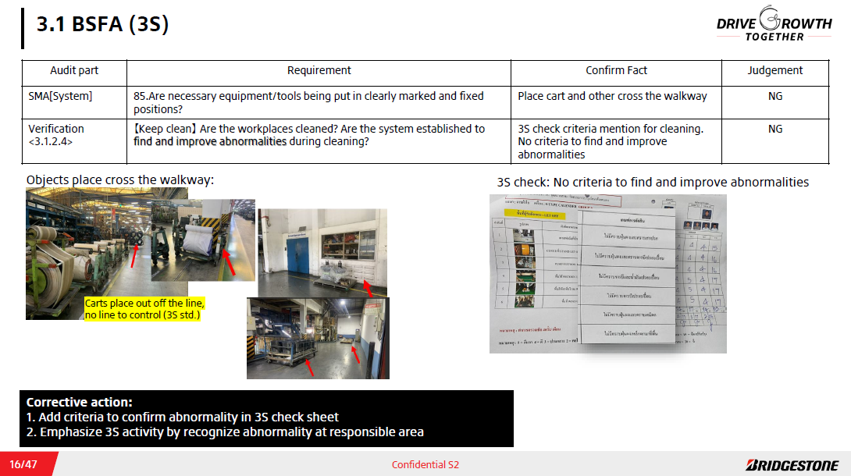 | Same issue from safety verification | Done (refer item no. 4 of priority item F-up sheet)
 |  | Crane and Hoist クレーン・ホイスト | Integration 関連付け | 87 | Do crane operators follow the rules and standards concerning cranes and hoist operations? クレーン作業者は、クレーン・ホイストのルール・標準を順守しているか？ | Teammate 技能員 | A minimum of 3 crane operators work according to the crane and hoist safety rules stated in the crane and hoist procedure (Operator and others were kept away from hoisted loads, there was a work leader that gave hand signals, hoisted load's stability was checked with a lift of a few inches, etc.). In case that hoist and crane operation cannot be observed on site, confirm site tour records, etc. 少なくとも3人のクレーン操作者は、クレーン・ホイスト標準で規定された安全ルールに従い、作業している（吊り荷の下から外れ、第三者も遠ざける、合図を行う作業指揮者、吊り上げ後の地切りなど）。 該当作業確認できない場合、職長巡回やモニタリング等での順守記録を確認 |  | 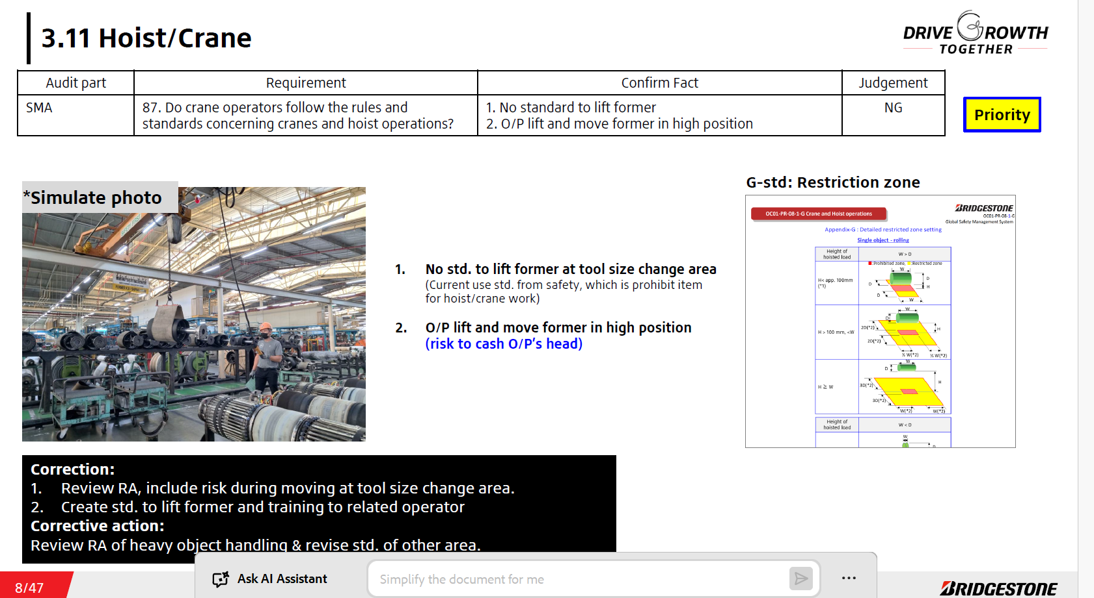 | Same issue from safety verification
 | Before emergency maintenance, other hazard identification method such as JSA(Job Safety Analysis), JHA(Job Hazard Analysis), KY or similar shall take place. And these information are shared and record. 緊急保全/事後保全の前においても、JSA(Job Safety Analysis), JHA(Job Hazard Analysis), KY等による危険源の同定を実施し、その結果を共有・記録することが定められている。 | General safety management for maintenance 一般保全安全管理 | Change & Emergency planning 変更管理 & 緊急事態準備 | 98 | Are JSA / JHA / KY conducted before emergency maintenance tasks? 突発保全作業においても、作業前にJSA*やJHA、KYを実施しているか？ *Job Safety Analysis | Maintenance Supervisor 保全職長/主任 | There is JSA/JHA/KY record of emergency maintenance tasks. 突発保全作業におけるJSA/JHA/KYの実施記録がある。 |  |  | Same issue from safety verification | Done (refer item no. 3 of priority item F-up sheet)
 | Before maintenance work, the maintenance manager confirms that countermeasures established working standards and derived from KY activity are in place. 設備課長は保全作業の開始前に標準で定められたリスク対応やKY活動等で決定した通りの対策が行われ、安全が確保されていることを確認している。 | General safety management for maintenance 一般保全安全管理 | Integration 関連付け | 99 | Before maintenance work, does the maintenance manager confirms that countermeasures established working standards/pre-working meeting have been correctly implemented? 管理監督者は作業開始前に、事前打ち合わせや作業標準で決められた対策が正しく実施されているか確認しているか？ | Maintenance Supervisor 保全職長/主任 | There are the work to be checked for safety measures before starting maintenance work is determined, and a that's records are available. 作業開始前に安全対策を確認すべき作業が決められており、その確認記録がある。 |  |  | Same issue from safety verification | Done (refer item no. 3 of priority item F-up sheet)
 | The flammable material’s storage status are checked and maintained. 危険物が適切に保管されていることを確認している。 | Flammable Materials Management 危険物管理 | Integration 関連付け | 102 | Do you check the storage condition of flammable materials through patrols etc.? 法令に従い、危険物を適切な置場に正しく保管しているか？ | Production Supervisor 製造職長/主任 | They recognize the latest storage condition of flammable materials. Or, they recognize a place where the inspection results are stored. 危険物保管の最新状況を把握している。または、点検結果の保管場所を把握している。 |  |  |  | Refer DP F-up sheet
 | Teammates can work based on Mixing MUST 11. 技能員は精練MUST11における作業方法を順守して作業することが出来る。 | Mixing MUST-11 精練MUST11 | Design 設計 | 106 | Do you comply with safety working standards related to Mixing MUST 11? MUST11に関する作業標準を正しく実施できているか？ | Mixing Supervisor, Teammate (Mixing) 製造（精練）職長/主任、技能員（精練） | Everyone can carry out/explain details the operation standards that they are in charge of MUST11. 全員が担当分のMUST11に関連する作業標準の詳細を実演/説明できる。 |  |  |  | Refer DP F-up sheet
Proactive | Management informs teammates as soon as reasonably possible about newly found hazards and risks. Teammates communicate hazards and risks immediately to their supervisor. 管理者は、新たに検出した危険源やリスクについて、できるだけ速やかに、作業者に周知している。作業者は、危険源やリスクを速やかに監督者へ報告している。 | Safety communication 安全コミュニケーション | Change & Emergency planning 変更管理 & 緊急事態準備 | 109 | Do teammates communicate hazards and risks to their supervisors as soon as they identify them? 作業者は、危険源およびリスクを特定した場合、速やかに監督者へ報告しているか？ | Teammate 技能員 | All teammates can explain hazards, risks or opportunities for safety improvement that they have reported to own leaders. すべての技能員が自身のリーダー（職長）に報告した危険源、リスク、または安全の改善機会について説明できる。
 | The potential hazards and risks involved in a change are subject to risk assessment in preparation to that change. Controls are implemented before the change is made. 変更により潜在的な危険源やリスクは、変更準備段階でリスク評価される。また、管理は、変更前に実施される。 | Management of Change 変更管理 | Change & Emergency planning 変更管理 & 緊急事態準備 | 112 | Do risk assessments addressing the new possible risks take place before a change is implemented? 変更実施前に、新たに発生する可能性のあるリスクへ対処するため、RAが実施されているか？ | Safety Manager 安全担当課長 | Risk Assessment is part of the documented MOC procedure, and analyses potential risks from the change. It can be confirmed with RA & MOC records RAは、変更管理手順の一部となっており、変更に伴う潜在的なリスク分析を行うことがRAおよび変更管理記録から確認できる。
 |  | Management of Change 変更管理 | Change & Emergency planning 変更管理 & 緊急事態準備 | 113 | Are preventative controls implemented before the change is made? 変更実施前に、予防管理（未然防止対策）が実施されているか？ | Safety Manager 安全担当課長 | There is evidence of preventative controls being implemented in the MOC process. 変更管理手順において、実行された未然防止の管理を提示できる。
 | teammates contribute to the development of the safety rules applicable to them by evaluating these together with management to consolidate their knowledge of risks involved in work. 作業者は、管理者と一緒に、職場のリスクを評価し、それら（リスクに関する知識）を関連付けすることにより、適用可能な*安全ルールの策定に貢献している。 | Safety Rules 安全ルール | Integration 関連付け | 116 | Do teammates engage management about and evaluate the risks involved in their work? 作業者は、自職場のリスク管理やリスク評価に参加していますか？ | Teammate 技能員 | There is evidence of collaboration between management and staff to evaluate risks in the work area. 職場のリスクを評価するため、管理者とスタッフが連携した記録がある。
 |  | Safety Rules 安全ルール | Design 設計 | 117 | Are safety rules developed/adjusted after these evaluations take place? 上記評価後、*安全ルールは策定/見直されていますか？ | Safety Manager 安全担当課長 | The respondent can give at least one example of an action taken to improve health and safety of work. 回答者は、作業の安全衛生を改善するために、実行された事例を少なくとも１つ提示できる。
 | Controls related to the use of mobile equipment are reviewed and improved when new risks have been identified. 新たなリスクが特定された際、動力車使用の管理は、見直され、改善されている。 | Mobile Equipment 動力車 | Design 設計 | 119 | Are Mobile Equipment controls reviewed and adapted after new risks are identified? 新たなリスクが特定された後、動力車作業の管理は見直され、修正されていますか？ | Safety Manager 安全担当課長 | The respondent can explain when the risks involved in operating mobile equipment have been assessed and give 3 examples of follow-up actions. 回答者は、新たなリスクが特定された際の動力車作業におけるリスク評価を説明でき、また、対応事例を３つ提示できる。
 | 3S is carried out autonomously by everyone on shift for improvement of 3S level and is considered a base expectation. 各直において、全員が自主的に3Sレベルアップに向けた改善に取り組んでおり、3Sは基本的な期待として、認識されている。 | 3S | Integration 関連付け | 120 | Do teammates proceed with 3S activity for the improvement of 3S level? 3S活動は、3Sレベルアップに向けた改善が進められているか(実際の) | Teammate 技能員 | 3S activity for the improvement of 3S level has been proceeded, and 3S level is over 4. 3Sレベルアップに向けた改善が進められていることが確認でき、3Sレベル評価結果が4点以上である。 |  | 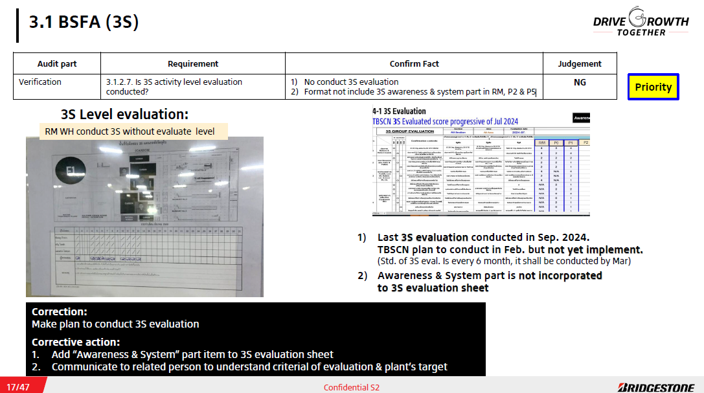 |  | Done (refer item no. 5 of priority item F-up sheet)
 | KYT results are efforts have resulted in the development/adjustment of safety rules or improvement of measures for hazards(risk mitigation/administrative measures). KYTの結果は、ルールの策定や機能していないルールの改善や危険源への対策の是正(リスク低減/管理策）に結びついている。 | KY | Design 設計 | 125 | Are the results from KY used to develop new safety rules or adjust old rules or improvement of safety measures for hazards((risk mitigation/administrative measures)? KY（活動）の結果は、新しいルールの策定や既存ルールの見直しや危険源への対策の是正(リスク低減/管理策)につながっていますか？ | Safety Manager 安全担当課長 | The respondent can provide evidence of a improvement of safety measures for hazards or a safety rule that was recently changed because of the KY system's recommendations. 回答者は、KY活動（の推奨）を通じて、変更された安全ルールや危険源への対策の是正事例を提示することができる。
 | BS perform safety patrols of contractor's work area, and confirm that risk mitigation measures/administrative controls defined at the pre-work meeting are conducted. BSは協力会社の作業エリアの安全パトロールを行い、事前打ち合わせで決めたリスク低減対策・管理が行われていることを確認している。 | Contractor management 協力会社の安全管理 | Integration 関連付け | 126 | Does BS perform safety patrols of contractor's work area, and confirm that risk mitigation measures/administrative controls defined at the pre-work meeting are conducted? BSは協力会社の作業エリアの安全パトロールを行い、事前打ち合わせで決めたリスク低減対策・管理が行われていることを確認しているか？ | Safety Manager 安全担当課長 | There is evidence that BS perform safety patrols of contractor's work area, and confirm that risk mitigation measures/administrative controls defined at the pre-work meeting are conducted. BSは協力会社の作業エリアの安全パトロールを行い、事前打ち合わせで決めたリスク低減対策・管理が行われていることを確認できる。 |  | 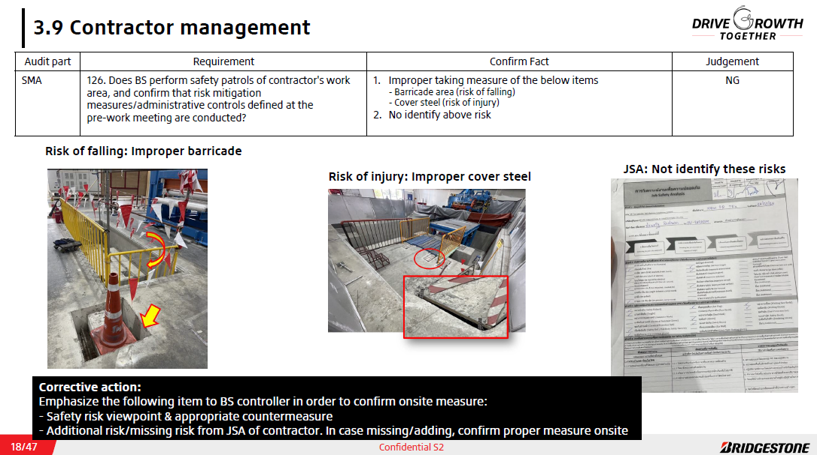
 | Management review/draft the plan based on that was reported by the results of risk assessment and feedback from maintenance operator. 管理者は、保全作業に関してリスク評価の結果や現場からのフィードバックから、改善を行っている/改善計画を立案している。 | General safety management for maintenance 一般保全安全管理 | Integration 関連付け | 132 | Do you promote the improvements on safety working standards and/or working environment based on RA outcome or safety proposals from teammate? 保全作業のRA結果や技能員からのフィードバックを基に課題を抽出し、作業標準や就業環境の改善を行っているか？ | Maintenance Supervisor 保全職長 | They explain one example of improvements. 最近実施した改善事例について挙げられる。
 | The flammable materials storage methods are planned/conducted improvements based on inspection person in charge feedbacks. 危険物の保管状況は、点検のフィードバックを基にして改善を計画・実施されている。 | Flammable Materials Management 危険物管理 | Change & Emergency planning 変更管理 & 緊急事態準備 | 134 | Do you take corrective/improvement actions for flammable material storage areas based on fire prevention inspection or patrol feedbacks? 点検やパトロールの結果やフィードバックをもとに危険物保管場所における新たな改善を行っているか？ | D.P. Manager 防災担当課長 | The results of the most recent inspection result/feedbacks have been appropriately reviewed, and improvements are planned and conducted as necessary. 直近の点検結果やフィードバックに対して必要に応じて改善を計画・実施している
 | Results of Mixing MUST11 inspection are reviewed by site top management. 精練MUST11の点検結果は拠点のトップマネジメントによって確認されている。 | Mixing MUST-11 精練MUST11 | Change & Emergency planning 変更管理 & 緊急事態準備 | 137 | When a defect is found during the MUST11 inspection, do you improve the defect at that time? MUST11点検で不具合発生時に改善しているか？ | Mixing Supervisor 製造（精練）職長/主任 | They can answer at least one recent improvement case. 直近の改善事例を１つ以上回答できる
 | Electric system(wiring/equipment) inspection points/items are reviewed based on feedbacks from in charge of inspectors. 電気配線/機器の点検項目や箇所は、担当者からのフィードバックを基に見直されている。 | Electric system 電気配線 | Change & Emergency planning 変更管理 & 緊急事態準備 | 139 | Do you review the prevent measures on electrical wirings based on periodical inspections/maintenance? 得られた点検結果を活用してさらなる予防に繋げているか？ | D.P. Manager, Maintenance Manager 防災担当課長、保全課長 | Based on the maintenance results, the maintenance schedule, points, and methods are reviewed. 点検結果を基にした次年度の計画策定や点検箇所や方法の改善が検討されていることが示される
Excellent | Training curricula are kept up-to-date to industry *best-practices and latest authority guidance's. 教育カリキュラムは、業界の*好事例や最新の行政のガイドラインが反映されている。 | Safety communication 安全コミュニケーション | Design 設計 | 140 | Are trainings (materials/methods) updated with industry best practices? 業界の好事例をもとに、教育（内容・方法）が更新されているか？ | Safety Manager 安全担当課長 | The respondent can give at least one example of trainings being updated with industry best practices. 回答者は、業界の好事例により更新した教育事例を少なくとも１つ提示できる。
 | Changes are designed, planned, executed and evaluated based on pre-defined safety criteria which include hazards, risks and industry *best-practices 変更は、危険源・リスク・業界の*好事例を含む、事前に決められた安全基準に基づき、設計・計画・実行・評価されている。 | Management of Change 変更管理 | Change & Emergency planning 変更管理 & 緊急事態準備 | 142 | Are changes designed, planned, executed and evaluated based on pre-defined safety criteria which include hazards, risks and industry best-practices? 変更（管理）は、危険源・リスク・業界の好事例を含む既定の安全基準に従い、設計・計画・実行・評価（PDCA運用）されているか？ | MOC coordinator 変更管理起案者 | A 50% sample of all MOC change requests from the last 6 months show that changes contain reference to hazards and risks identified on other sites implementing a similar change and best practices used on other sites. 過去6か月の変更管理要求の50%のサンプルチェックにおいて、類似の変更時に他事業所で顕在化した危険源・リスク、他事業所の好事例が含まれている。
 | The LOTO standard is kept up-to-date with industry and internal best-practices as well as the feedback from those working with the standard. LOTO標準は、業界および社内の好事例、LOTO標準使用者からのフィードバックが反映されている。 | LOTO Standard LOTO標準 | Design 設計 | 143 | Have you gathered best practices on LOTO from other plants/industry, and considered to incorporate them into the site procedure? 他事業所/業界のLOTOに関する好事例を入手し、自拠点へ落とし込みを検討しているか？ | Safety Manager 安全担当課長 | The best practices on LOTO have been gathered from other plants, and it has been incorporated into the site procedure. or There is a evidence of information exchange and the comparison with other plants. (E.g. Good practices on how to apply LOTO to contractors) 他事業所のLOTOに関する好事例を入手し、自拠点へ落とし込みしていることを確認できる。または、他事業所と情報交換や比較した結果がある。(例：協力会社へのLOTOの適用方法等）
 |  | LOTO Standard LOTO標準 | Design 設計 | 144 | Is feedback from the LOTO standard (ECP, work standard) users considered when adapting the LOTO standard? LOTO標準(ECP*, 作業標準)の適用時、LOTO実行者からのフィードバックは、考慮されているか？ *動力源車断手順書 | Teammate, Maintenance Staff 技能員、保全員 | The respondent explains that feedback is used to make tangible changes to the way LOTO is performed and can give at least 1 recent example. (Examples of FB: Not able to perform LOTO with ECP accordingly, Lack of contents in work standard, Require LOTO to pneumatic valves in addition to electrical LOTO, etc.) 回答者は、フィードバックがLOTOの実行方法の具体的な変更に活用され、少なくとも1つの最近の事例を提示することができる。 (フィードバック例：ECP通りLOTOできない、作業標準に不足がある、電気施錠に加えバルブ施錠も必要 等）
 | The effectiveness of safety rules is improved by incorporating other plant's/industry best-practice and feedback from teammates on a periodic basis. 安全ルールの有効性は、他事業所/業界の好事例、作業者からのフィードバックを定期的に織り込むことにより、改善されている。 | Safety Rules 安全ルール | Design 設計 | 145 | Have you gathered best practices on safety rules(e.g. work standards) from other plants/industry, and considered to incorporate them into the site procedure? 他事業所/業界の安全ルール(作業標準等）に関する好事例を入手し、自拠点へ落とし込みを検討しているか？ | Safety Manager 安全担当課長 | The best practices on Safety rules have been gathered from other plants/industry, and it has been incorporated into the site procedure. Or There is a evidence of information exchange and the comparison with other plants. 他事業所/業界の安全ルール（作業標準等）に関する好事例を入手し、自拠点へ落とし込みしていることを確認できる。または、他事業所と情報交換や比較した結果がある。
 |  | Safety Rules 安全ルール | Design 設計 | 146 | Is feedback from the teammates considered when adapting the safety rules? 安全ルールの適用時、作業者からのフィードバックは、考慮されているか？ | Operators 技能員 | The respondent explains that feedback is used to make tangible changes in the Safety Rules and can give at least 1 recent example. （Examples of FB: Responded to proposed safety rules. Teammates can not work based on the safety rules, or require changes due to difficulties to work based on the rules, etc.) 回答者は、フィードバックが安全ルールの実行方法の具体的な変更に活用され、少なくとも1つの最近の事例を提示することができる。（フィードバック例：適用される安全ルール通り作業が可能、作業が不可能なのでルールの変更が必要 等）
 |  | Work at Height 高所作業 | Design 設計 | 148 | Is feedback from the Work at height standard users considered when adapting the Work at height standard? 高所作業標準の適用時、高所作業を実施する作業者からのフィードバックは、考慮されているか？ | Teammate 技能員 | The respondent explains that feedback is used to make tangible changes to the way Work at height is performed and can give at least 1 recent example. （Examples of FB: Response to proposed safety rules on Work at height. Teammates can not work based on the safety rules, or require changes due to difficulties to work based on the rules, etc.) 回答者は、フィードバックが高所作業の実行方法の具体的な変更に活用され、少なくとも1つの最近の事例を提示することができる。（フィードバック例：適用される安全ルール通り作業が可能、作業が不可能なのでルールの変更が必要 等）
 | The safety controls applied to the use of mobile equipment are subject to periodic review through which the feedback of teammates, internal and industry best-practices are incorporated. 動力車使用の安全管理は、作業者のフィードバック、および社内・業界の好事例を織込むことにより、定期的にレビューされる。 | Mobile Equipment 動力車 | Design 設計 | 149 | Have you gathered best practices on mobile equipment from other plants/industry, and considered to incorporate them into the site procedure? 他事業所/業界の動力車に関する好事例を入手し、自拠点へ落とし込みを検討しているか？ | Safety Manager 安全担当課長 | The best practices on mobile equipment have been gathered from other plants/industry, and it has been incorporated into the site procedure. or There is a evidence of information exchange and the comparison with other plants. 他事業所/業界の動力車に関する好事例を入手し、自拠点へ落とし込みしていることを確認できる。または、他事業所と情報交換や比較した結果がある。
 |  | Mobile Equipment 動力車 | Design 設計 | 150 | Is feedback from the mobile equipment users considered when adapting the mobile equipment standard? 動力車標準の適用時、動力車を使用する作業者からのフィードバックは、考慮されているか？ | Safety Manager 安全担当課長 | The respondent explains that feedback is used to make tangible changes to the way mobile equipment is used and can give at least 1 recent example. （Examples of FB: Response to proposed safety rules on mobile equipment. Teammates can work based on the safety rules, or require changes due to difficulties to work based on the rules, etc.) 回答者は、フィードバックが動力車の使用方法の具体的な変更に活用され、少なくとも1つの最近の事例を提示することができる。 （フィードバック例：適用される安全ルール通り作業が可能、作業が不可能なのでルールの変更が必要 等）
 | The site is benchmarking its 3S results and systems with other sites, and looking for more solutions to improve 3S even further. 事業所は、3S結果・仕組みに関し、他事業所をベンチマークとし、さらなる3S改善に向けた施策を調査している（探している）。 | 3S | Design 設計 | 151 | Have you gathered best practices on 3S from other plants/industry, and considered to incorporate them into the site procedure? 他事業所/業界の3Sに関する好事例を入手し、自拠点へ落とし込みを検討しているか？ | Safety Manager 安全担当課長 | The best practices on 3S have been gathered from other plants/industry, and it has been incorporated into the site procedure. or There is a evidence of information exchange and the comparison with other plants.(E.g. Cross 3S check) 他事業所/業界の3Sに関する好事例を入手し、自拠点へ落とし込みしていることを確認できる。または、他事業所と情報交換や比較した結果がある。 （例：クロスチェック）
 | The best practices on crane and hoist have been gathered from other plants/industry, and it has been incorporated into the site procedure. 他事業所/業界のクレーン・ホイスト運用に関する好事例を入手し、自拠点へ落とし込みしている。 | Crane and Hoist クレーン・ホイスト | Design 設計 | 152 | Have you gathered best practices on crane and hoist from other plants/external companies, and considered to incorporate them into the site procedure? 他事業所/他社からクレーン・ホイスト運用に関する好事例を入手し、自拠点へ落とし込みを検討しているか？ | Safety Manager 安全担当課長 | The best practices on crane and hoist have been gathered from other plants/industry, and it has been incorporated into the site procedure. or There is a evidence of information exchange and the comparison with other plants. 他事業所/業界のクレーン・ホイスト運用に関する好事例を入手し、自拠点へ落とし込みしていることを確認できる。または、他事業所と情報交換や比較した結果がある。
 | KY is benchmarked with other sites, and the most common appearing and dangerous risks are shared as well as the meditative actions. 他事業所のKYと比較している。また、最も一般的なリスクと対策が共有されている。 | KY | Design 設計 | 153 | Have you gathered best practices and/or risks found in other plants during KY, and considered to incorporate them into site procedure? 他事業所のKYで見つかったリスクの内容や、改善の好事例を入手し、自拠点への落とし込みを検討しているか？ | KY leader KYリーダー（実行責任者） | The best practices and/or risks found in other plants during KY have been gathered, and it has been incorporated into the site procedure. or There is a evidence of the comparison with other plants. 他事業所のKYで見つかったリスクの内容、改善の好事例を入手し、自拠点へ落とし込みしていることを確認できる。または、他事業所と情報交換や比較した結果がある。
 | Risk assessment results are compared to other SBU's and external best-practices such as guidelines and scientific publications. RA結果は、他SBU、およびガイドラインや科学出版物のような社外の好事例と比較されている。 | Risk Assessment リスクアセスメント | Design 設計 | 154 | Does the site benchmark the Risk Assessment results with other sites and SBUs, and consider *best practice methods? 事業所は、RA結果において、他事業所や他SBUと比較し、*好事例を考慮しているか？ | Safety Manager 安全担当課長 | The respondent can show evidence of at least one review performed in the past 12 months where the risk assessment result/process was improved based on external best practice. 回答者は、過去1年間において、外部の好事例に基づき、RA結果のどの部分を改善したか、少なくとも1事例提示できる。
 | The effectiveness of ergonomic procedure is improved by incorporating best practices shared by authorities, experts, effective standards (e.g. ISO) and feedback from teammates on a periodic basis. 当局、専門家、効果的な標準（例：ISO）、定期的に共有される従業員からのフィードバックによって共有された好事例を取り入れることにより、エルゴノミクス（腰痛等の疾病リスク）標準が改善されている。 | Ergonomics エルゴノミクス | Design 設計 | 157 | Are best practices shared by authorities or experts considered to modify or improve the procedure to reduce Ergonomic hazards? エルゴノミクス（腰痛等の疾病リスク）上のリスクを低減するため、標準の改善や修正のため、当局や専門家から共有された好事例の導入が検討されているか？ | Safety Manager 安全担当課長 | The best practices to reduce Ergonomic hazards have been gathered from authorities or experts and have been incorporated into the site procedure. or There is a evidence of information exchange and the comparison with other plants. 他事業所/業界のエルゴノミクス（腰痛等の疾病リスク）に関する好事例を入手し、自拠点へ落とし込みしていることを確認できる。または、他事業所と情報交換や比較した結果がある。
 | Benchmarking is performed for new ways to reduce and countermeasure Chemical hazards according to industries best practices or with feedback from teammates. 業界の好事例又は従業員からのフィードバックを元に、化学物質のリスク低減対策や新規手法を検討するために、ベンチマークが行われている。 | Chemical Management 化学物質管理 | Design 設計 | 158 | Are best industry practices considered to reduce Chemical hazards on site? 現場に残存する化学物質のリスクを低減するため、業界の好事例の導入が検討されているか？ | Safety Manager 安全担当課長 | The best practices have been gathered from industry and have been incorporated to reduce Chemical hazards on site. or There is a evidence of information exchange and the comparison with other plants. 他事業所/業界の化学物質管理に関する好事例を入手し、自拠点へ落とし込みしていることを確認できる。または、他事業所と情報交換や比較した結果がある。
 | The maintenance safety standard is periodically developed by the incorporation of internal and industry best-practices. 保全の作業標準は、他事業所/業界の好事例を定期的に織り込むことによって改善されている。 | General safety management for maintenance 一般保全安全管理 | Design 設計 | 159 | Have you gathered best practices on safety maintenance management from other plants/external companies, and considered to incorporate them into the site procedure? 他事業所/他社から保全作業の安全管理に関する好事例(例:日々のRA、業者選定において社外コンサルを活用 等）を入手し、自拠点へ落とし込みを検討しているか？ | Maintenance manager 保全課長 | The best practices have been gathered, and it has been incorporated into the site procedure. or There is a evidence of information exchange and the comparison with other plants. 他事業所/業界の好事例を入手し、自拠点へ落とし込みしていることを確認できる。または、他事業所と情報交換や比較した結果がある。
 | The best practices on fire RA have been gathered from other plants/industry, and it has been deployed to the site. 他事業所/業界の火災RAに関する好事例を入手し、自拠点へ落とし込みしている。 | Fire Risk Assessment 火災RA | Design 設計 | 160 | Do you periodically review the risk mitigation measures against residual fire risks? 他工場の情報を入手し､ベストプラクティスを取り込んでいるか？ | D.P. Manager 防災担当課長 | They can answer one or more cases in which best practices are incorporated. ベストプラクティスを取り込んでいる事例を１つ以上回答できる
 | The best practices on flammable material controls have been gathered from other plants/industry, and it has been deployed to the site. 他事業所/業界の危険物管理に関する好事例を入手し、自拠点へ落とし込みしている。 | Flammable Materials Management 危険物管理 | Design 設計 | 161 | Do you acquire the information from other plants to incorporate best practices? 他工場の情報を入手し､ベストプラクティスを取り込んでいるか？ | D.P. Manager 防災担当課長 | They can answer one or more cases in which best practices are incorporated. ベストプラクティスを取り込んでいる事例を１つ以上回答できる
 | The best practices on hot work controls have been gathered from other plants/industry, and it has been deployed to the site. 他事業所/業界の火気工事管理に関する好事例を入手し、自拠点へ落とし込みしている。 | Hot Work Management 火気使用 | Design 設計 | 162 | Do you acquire the information from other plants to incorporate best practices? 他工場の情報を入手し､ベストプラクティスを取り込んでいるか？ | D.P. Manager 防災担当課長 | They can answer one or more cases in which best practices are incorporated. ベストプラクティスを取り込んでいる事例を１つ以上回答できる
 | The best practices on the fire extinguishing equipment controls have been gathered from other plants/industry, and it has been deployed to the site. 他事業所/業界の消火設備の管理運用に関する好事例を入手し、自拠点へ落とし込みしている。 | Fire Fighting 消火設備 | Design 設計 | 163 | Do you acquire the information from other plants to incorporate best practices? 他工場の情報を入手し､ベストプラクティスを取り込んでいるか？ | D.P. Manager 防災担当課長 | They can answer one or more cases in which best practices are incorporated. ベストプラクティスを取り込んでいる事例を１つ以上回答できる
 | The best practices on Mixing MUST11 have been gathered from other plants, and it has been deployed to the site. 他事業所の精練MUST11に関する好事例を入手し、自拠点へ落とし込みしている。 | Mixing MUST-11 精練MUST11 | Design 設計 | 164 | Do you acquire the information from other plants to incorporate best practices? 他工場の情報を入手し､ベストプラクティスを取り込んでいるか？ | D.P. Manager 防災担当課長 | They can answer one or more cases in which best practices are incorporated. ベストプラクティスを取り込んでいる事例を１つ以上回答できる
 | The best practices on evacuation training have been gathered from other plants, and it has been deployed to the site. 他事業所の避難訓練に関する好事例を入手し、自拠点へ落とし込みしている。 | Disaster Prevention General 一般事項 | Design 設計 | 165 | Do you acquire the information from other plants to incorporate best practices? 他工場の情報を入手し､ベストプラクティスを取り込んでいるか？ | D.P. Manager 防災担当課長 | They can answer one or more cases in which best practices are incorporated. ベストプラクティスを取り込んでいる事例を１つ以上回答できる
 | The best practices on management of electrical wirings have been gathered from other plants, and it has been deployed to the site. 他事業所の電気配線の管理に関する好事例を入手し、自拠点へ落とし込みしている。 | Electric system 電気配線 | Design 設計 | 166 | Do you acquire the information from other plants to incorporate best practices? 他工場や業界の情報から、ベストプラクティスを取り込んでいるか？ | D.P. Manager, Maintenance Manager 防災担当課長、保全課長 | They can answer one or more cases in which best practices are incorporated. ベストプラクティスを取り込んでいる事例を１つ以上回答できる
 | *Incidents: lost-time-injury, fire accident, occupational disease, near-miss, recurrence prevention, etc.
 | インシデントには、災害・出火事故・業務上疾病・ヒヤリ・類災 等を含む

(Ref.)MA Dashboard
G-SMS Maturity Assessment / 安全成熟度
Site: |  |  |  |  | G-SMS Maturity Assessment / 安全成熟度
Date: |  |  | 24-26 Mar.
Assessment type/評価種類: |  |  | Validation assessment 妥当性評価

Summary Result of Safety Maturity Assessment 安全成熟度評価結果 サマリー

Maturity Levels |  |  | Safety Maturity Outcome / 安全成熟度 結果
 |  |  | 2.5 | Reactive
1 | Ad-hoc

2 | Reactive |  | Safety Awareness ﾘｰﾀﾞｰ/一人ひとりの安全意識 |  |  |  |  | System Implementation 安全ﾏﾈｼﾞﾒﾝﾄｼｽﾃﾑの運用度
 |  |  | 3.0 | Standardized |  |  |  | 2.0 | Reactive
3 | Standardized

4 | Proactive |  | Leadership ﾘｰﾀﾞｰｼｯﾌﾟ |  |  | Teammate Engagement 一人ひとり |  | Organization 組織 |  | System システム
 |  |  | 4.0 | Proactive |  | 2.0 | Reactive | 2.0 | Reactive | 2.0 | Reactive
5 | Excellence

 |  |  | Leadership Elements |  |  | Teammate Engagement Elements |  | Organization Elements |  | System Elements
 |  |  | 5.0 | Prioritization 優先事項 |  | 2.0 | Action 行動 | 4.0 | Participation 参画 | 2.0 | Design 設計
 |  |  | 4.0 | Decision 意思決定 |  | 3.0 | Capability 能力 | 4.0 | Information 情報 | 2.0 | Integration 統合
 |  |  | 5.0 | Support 支援 |  | 5.0 | Knowledge 知識 | 2.0 | Communication | 2.0 | Change & Emergency

Output Visualization 成熟度の見える化

Output Visualization 安全成熟度 |  |  |  |  |  |  |  | Individual Process Results 規格の順守状況

Leadership
リーダーシップ
System
システム
Design | 2.0
Integration | 2.0
Change & Emergency | 2.0
Participation | 4.0
Information | 4.0
Communication | 2.0
Action | 2.0
Capability | 3.0
Knowledge | 5.0
Prioritization | 5.0
Decision | 5.0
Support | 4.0
Safety communication | 0.78
Incident Management | 1.00
Management of Change | 0.50
LOTO Standard | 0.73
Safety Rules | 0.43
Work at Height | 0.88
Mobile Equipment | 0.43
3S | 0.60
Crane and Hoist | 0.78
KY | 0.67
Risk Assessment | 0.88
Contractor management | 0.86
Large Tire Manual Handling Operation | 0.00
Ergonomics | 0.83
Chemical Management | 0.89
General safety management for maintenance | 0.56
Fire Risk Assessment | 0.80
Flammable Materials Management | 0.40
Hot Work Management | 0.86
Fire Fighting | 0.80
Mixing MUST-11 | 0.40
Disaster Prevention General | 0.80
Electric system | 0.60
 |  |  | 4.0 |  |  | 2.0

Safety Awareness
ﾘｰﾀﾞｰ/一人ひとりの安全意識
System Implementation
安全ﾏﾈｼﾞﾒﾝﾄｼｽﾃﾑ運用ﾚﾍﾞﾙ

Teammate Engagement
一人ひとり
Organization
組織
 |  |  | 2.0 |  |  | 2.0

4 Pillars |  | Maturity level |  | Strength 長所 |  |  | Opportunity for Improvement 改善機会 |  | Action items 実施事項 |  | Due date 納期
Leadership リーダーシップ |  | 4.0 |  | ▪ Encourage teammate by Positive approach e.g. reward recognition ▪ Make clear target & visualize to prevent similar issue e.g. improvement ratio of 3S check item, visualize patrol result atcommon area etc. ▪ Direct communicate with O/P onsite e.g.plant walk activity etc. |  |  | There’s vision/expectation of long-term strategy. However, there’s no clear plan how to achieve plant’s vision from each section
Teammate Engagement 一人ひとり |  | 2.0 |  | - |  |  | Teammate don’t understand safety/DP risk e.g. check damaged F/L’s tire as OK, Missing ground wire/clamp, humidity check etc. and found non-compliance e.g. No use orange tag, not conduct KY & check before emergency maintenance etc. *Interview result: - If not do, they will get penalty - Safety told to do - They think that their work area is safe due to existed safety device e.g. fence, sensor etc.
Organization 組織 |  | 2.0 |  | - |  |  | 1. No confirm effectiveness of communication e.g. teammate didn’t understand detail of accident case. 2. Less aware/knowledge of safety/DP risk while patrol /monitoring (mostly found 3S issue) 3. Not understand importance of 4M change e.g. no design review of expansion project, Jib crane installation etc.
System システム |  | 2.0 |  | - |  |  | 1. Std. has existed and training, but lack of implement (integrate) onsite e.g. issue of 3S, LOTO, safety management for maintenance etc. 2. Not gather safety activity result to review & analyze for further enhancement as PDCA e.g. safety rule

(Ref.)MA Dashboard (DP_divide)
G-SMS Maturity Assessment / 安全成熟度
Site: |  |  |  |  | G-SMS Maturity Assessment / 安全成熟度
Date: |  |  | 24-26 Mar.
Assessment type/評価種類: |  |  | Validation assessment 妥当性評価

Summary Result of Safety Maturity Assessment 安全成熟度評価結果 サマリー

Maturity Levels |  |  | Safety Maturity Outcome / 安全成熟度 結果
 |  |  | 2.5 | Reactive
1 | Ad-hoc

2 | Reactive |  | Safety Awareness ﾘｰﾀﾞｰ/一人ひとりの安全意識 |  |  |  |  |  | System Implementation 安全ﾏﾈｼﾞﾒﾝﾄｼｽﾃﾑの運用度
 |  |  | 3.0 | Standardized |  |  |  |  | 2.0 | Reactive
3 | Standardized

4 | Proactive |  | Leadership ﾘｰﾀﾞｰｼｯﾌﾟ |  |  | Teammate Engagement 一人ひとり |  |  | Organization 組織 |  | System システム
 |  |  | 4.0 | Proactive |  | 2.0 | Reactive |  | 2.0 | Reactive | 2.0 | Reactive
5 | Excellence

 |  |  | Leadership Elements |  |  | Teammate Engagement Elements |  |  | Organization Elements |  | System Elements
 |  |  | 5.0 | Prioritization 優先事項 |  | 2.0 | Action 行動 |  | 4.0 | Participation 参画 | 2.0 | Design 設計
 |  |  | 4.0 | Decision 意思決定 |  | 3.0 | Capability 能力 |  | 4.0 | Information 情報 | 2.0 | Integration 統合
 |  |  | 5.0 | Support 支援 |  | 5.0 | Knowledge 知識 |  | 2.0 | Communication | 2.0 | Change & Emergency

Output Visualization 成熟度の見える化

Output Visualization 安全成熟度

Leadership
リーダーシップ
Design | 2.0
Integration | 2.0
Change & Emergency | 2.0
Participation | 4.0
Information | 4.0
Communication | 2.0
Action | 2.0
Capability | 3.0
Knowledge | 5.0
Prioritization | 5.0
Decision | 5.0
Support | 4.0
System
システム
 |  |  | 4.0 |  |  |  |  |  |  |  | 2.0
Safety Awareness
ﾘｰﾀﾞｰ/一人ひとりの安全意識
System Implementation
安全ﾏﾈｼﾞﾒﾝﾄｼｽﾃﾑ運用ﾚﾍﾞﾙ
Safety
安全
 |  |  |  |  |  |  |  |  |  |  |  | 2.0
Disaster
Prevention
防災
 |  |  |  |  |  |  |  |  |  |  |  | 2.0

Teammate Engagement
一人ひとり
Organization
組織
 |  |  | 2.0 |  |  |  |  |  |  |  | 2.0

System - Individual Process Results システムピラーにおける規格の順守状況

Safety 安全 |  |  |  |  |  |  |  | Disaster Prevention
Safety communication | 0.78
Incident Management | 1.00
Management of Change | 0.50
LOTO Standard | 0.73
Safety Rules | 0.43
Work at Height | 0.88
Mobile Equipment | 0.43
3S | 0.60
Crane and Hoist | 0.78
KY | 0.67
Risk Assessment | 0.88
Contractor management | 0.86
Large Tire Manual Handling Operation | 0.00
Ergonomics | 0.83
Chemical Management | 0.89
General safety management for maintenance | 0.56
Fire Risk Assessment
Flammable Materials Management
Hot Work Management
Fire Fighting
Mixing MUST-11
Disaster Prevention General
Electric system
Fire Risk Assessment | 0.80
Flammable Materials Management | 0.40
Hot Work Management | 0.86
Fire Fighting | 0.80
Mixing MUST-11 | 0.40
Disaster Prevention General | 0.80
Electric system | 0.60

4 Pillars |  | Maturity level |  | Strength 長所 |  |  | Opportunity for Improvement 改善機会 |  |  | Action items 実施事項 |  | Due date 納期
Leadership リーダーシップ |  | 4.0 |  | ▪ Encourage teammate by Positive approach e.g. reward recognition ▪ Make clear target & visualize to prevent similar issue e.g. improvement ratio of 3S check item, visualize patrol result atcommon area etc. ▪ Direct communicate with O/P onsite e.g.plant walk activity etc. |  |  | There’s vision/expectation of long-term strategy. However, there’s no clear plan how to achieve plant’s vision from each sectionใ (Same as Safety)
Teammate Engagement 一人ひとり |  | 2.0 |  |  |  |  | - The PIC was unable to identify and report issues related to the improper storage conditions of flammable materials during routine patrols, resulting in non-compliance with the required standards. - Misunderstanding of humidity level readings by the Mixing Operator indicated a lack of understanding or insufficient training regarding the procedures and requirements outlined in MUST11. Moreover, cannot detect abnormal by F/M
Organization 組織 |  | 2.0
System システム |  | 2.0 |  |  |  |  | Unclear area and DP equipment ownership responsibilities resulted in two fire extinguishers in the RM warehouse (P1 area) being overlooked during inspection, as found during the Genba.

